文章列表
序号 | 链接 | 图示
1 | http://mo005-2291.mo5.line1.uemo.net/list/id/18512/ | 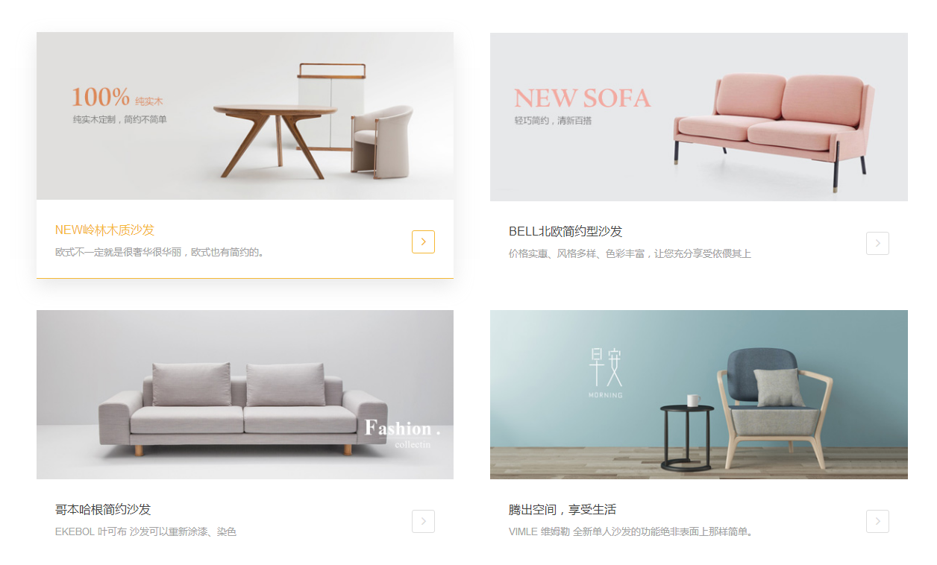

图文模块
序号 | 链接 | 图示
1 | http://www.landbond.com/ | 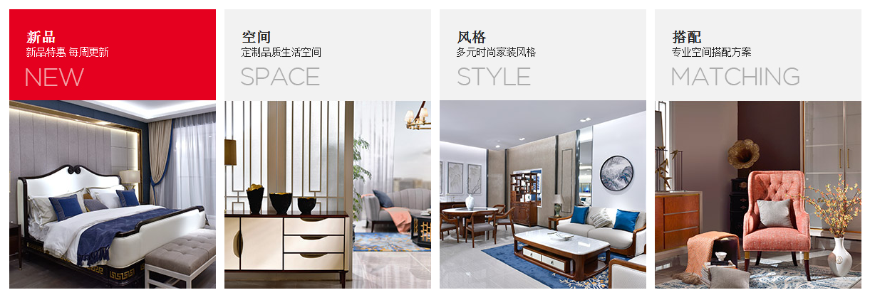
2

1

相册
序号 | 链接 | 图示
1 | http://www.landbond.com/ | 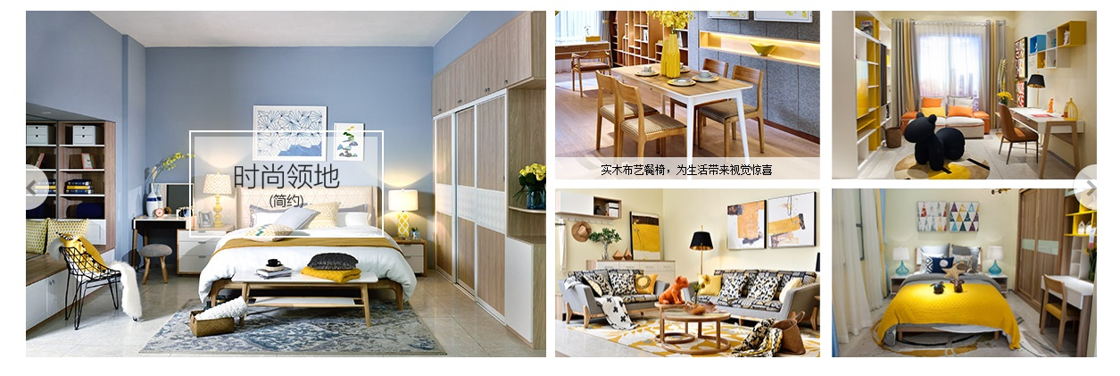

标签
序号 | 链接 | 图示
 |  | 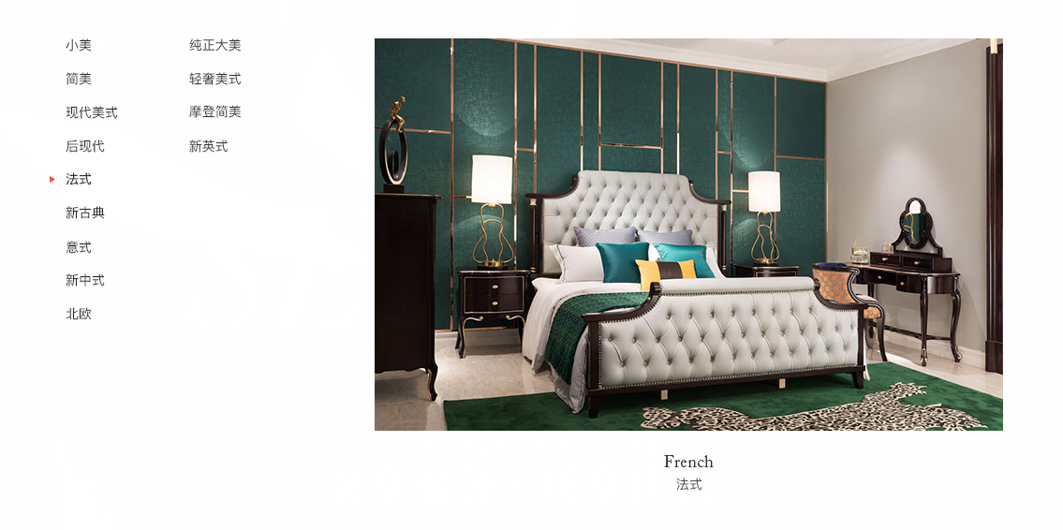
 |  | 